模板页


7-Day schedule
 | 一周学习计划表

 |  |  |  |  |  |  |  |  |  | 2 | 3 |  |  | 1 | 3 |  |  | 1 | 2 |  | 0 | 2
 | 2022年 |  |  | 4月 |  |  |  |  | 周一 |  | （2 / 3） |  | 周二 |  | （1 / 3） |  | 周三 |  | （1 / 2） | 周四 |  | （0 / 2）
 | 一 | 二 | 三 | 四 | 五 | 六 | 日 | TRUE |  | 掌握Na、Cl2的物理性质、化学性质 |  | TRUE |  | 胡克定律 |  |  |  | 二元一次不等式 |  |  | 递归算法
 | 2022-03-28 | 2022-03-29 | 2022-03-30 | 2022-03-31 | 2022-04-01 | 2022-04-02 | 2022-04-03 | TRUE |  | 官能团的特性、推导分子式 |  |  |  | 力的合成与分解 |  | TRUE |  | 荀子《劝学》 |  |  | VB编程
 | 2022-04-04 | 2022-04-05 | 2022-04-06 | 2022-04-07 | 2022-04-08 | 2022-04-09 | 2022-04-10 |  |  | 离子方程式的书写、正误判断 |  |  |  | 平面向量
 | 2022-04-11 | 2022-04-12 | 2022-04-13 | 2022-04-14 | 2022-04-15 | 2022-04-16 | 2022-04-17
 | 2022-04-18 | 2022-04-19 | 2022-04-20 | 2022-04-21 | 2022-04-22 | 2022-04-23 | 2022-04-24
 | 2022-04-25 | 2022-04-26 | 2022-04-27 | 2022-04-28 | 2022-04-29 | 2022-04-30 | 2022-05-01
 | 2022-05-02 | 2022-05-03 | 2022-05-04 | 2022-05-05 | 2022-05-06 | 2022-05-07 | 2022-05-08

 | 每日完成进度（自动统计）

星期一
星期二
星期三
3 |  |  |  | ●●●○○
2 |  |  |  | ●●○○○
3 |  |  |  | ●●●○○
星期四
0 |  |  |  | ○○○○○
星期五
0 |  |  |  | ○○○○○ |  |  |  |  |  | 0 | 0 |  |  | 0 | 0 |  |  | 0 | 0
星期六
0 |  |  |  | ○○○○○ |  |  |  |  | 周五 |  | （0 / 0） |  | 周六 |  | （0 / 0） |  | 周日 |  | （0 / 0） | 本周总结
星期日
0 |  |  |  | ○○○○○

 | 本周疑难问题
 |  | 官能团的特性、推导分子式
 |  | 力的合成与分解

使用说明
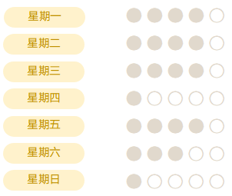
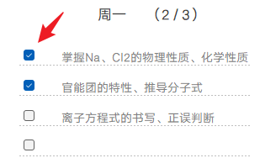
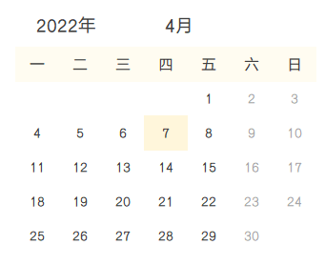
稻壳儿表格模板使用说明
（本页为说明页，用户使用模板时可删除本页内容）

01
基础操作指南
中文｜字体名称
汉仪雅酷黑简
02
字体说明
英文｜字体名称
中文｜字体名称
汉仪旗黑

· 如何撤销工作表保护？
1、选中对应工作表。
2、点击：「审阅---撤销工作表」保护。

· 如何增加行数？
1、选中最后一行，鼠标放在选中区域右下角。
2、当鼠标箭头变成黑色十字形时，点击鼠标左键下拉即可。


【说明】
模板中使用的字体仅限于个人学习、研究或欣赏目的使用，如需商用请您自行向版权方购买、获取商用版权。

· 如何使用表格？
1、表格分为左右两部分，其中左侧为日历表及本周疑难问题，右侧为每日学习计划。
2、“每日学习计划”可用鼠标直接打勾，顶部数字分别代表着（已完成/总计划）。
3、“每日完成进度”由表格自动生成，可理解为每日计划的实际完成进度。
4、“本周疑难问题”可用于记载重难点问题，打勾即代表该问题已解决。
5、日历表自动呈现当前月份（当日醒目显示），方便协调学习计划，日历表不支持手工调整。
6、本表可用于一周学习安排，如需次周继续使用，请手工备份当前数据，以免数据丢失。
7、Win11系统下打勾控件色彩与其他Windows版本略有不同（呈现蓝色），属正常现象，不影响功能使用。

03
素材说明
图片：
无
素材：
模板中使用的图片来源于【稻壳图标】，仅限个人学习、研究或欣赏目的使用，如需商用请您自行向版权方购买、获取商用版权。

